List1
TABULKA TYPOVÝCH VÝROBKŮ

TYPOVÉ VÝROBKY

název | místnost | popis | specifikace | schema, referenční výrobek (ilustrační foto) | počet | cena bez DPH/ks | DPH/ks | cena celkově
TV 01 | 1.04, 1.05, 1.06 | křesla - čalouněná s područkami | barva bledě šedá, nohy z masivního dřeva barvy bílé nebo barva dřeva, čalounění z textilie s vysokou odolností vůči oděru (min. 40 000 Martindale), výplň polyuretanová pěna se střední tuhostí, výška 80 - 85 cm, hloubka sedu 45-50 cm | 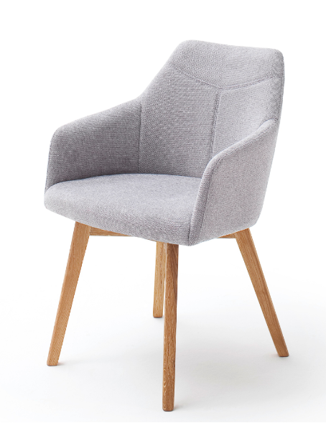 | 12 | 0.00 | 0.00 | 0.00
TV 02 | 1.06, 1.G.02 | stojící lampa | bílá, výška 140 - 160cm, kovový podstavec, kovové provedení, kovové stínidlo, LED žárovka |  | 3 | 0.00 | 0.00 | 0.00
TV 03 | 1.05, 1.06 | stolek | kruhový, průměr 40-60cm, barva bílý lak, MDF deska nebo dřevotříska, tloušťka desky 18 -22 mm, 3 nohy kovové nebo dřevěné, výška stolu 45 -50 cm | 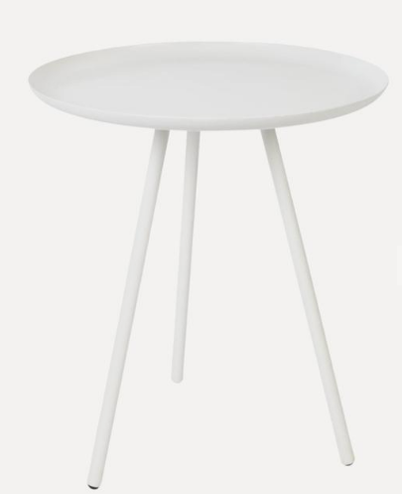 | 5 | 0.00 | 0.00 | 0.00
TV 04 | 1.06, 1.G.02 | velký koberec průměr 200cm, výška vlasu 5-10 mm), gramáž 1000 -2000 g/m2 , syntetický materiál, | barva bledě šedá | 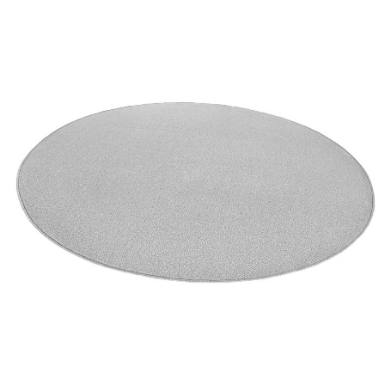 | 2 | 0.00 | 0.00 | 0.00
TV 05 | 1.06, 1.G.02 | malý koberec průměr 150cm, výška vlasu 5-10 mm), gramáž 1000 -2000 g/m2 , syntetický materiál, | barva bledě šedá |  | 2 | 0.00 | 0.00 | 0.00
TV 06 | 1.06, 1.G.01, 1.G.02 | pouf | barva bledě šedá, čalouněný | 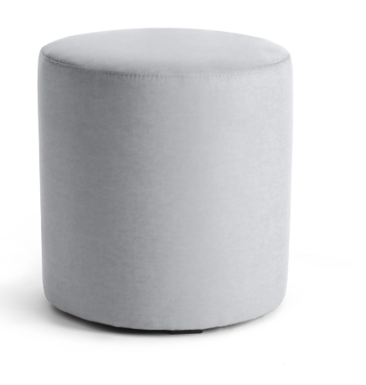 | 6 | 0.00 | 0.00 | 0.00
TV 07 | 1.G.02 | sedací vak | barva bledě šedá, rozměr (100-120 cm) x (80 - 100 cm), materiál: škrábuvzdorný textil, plnění polystyrenové perličky | 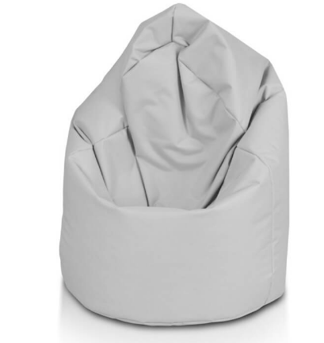 | 2 | 0.00 | 0.00 | 0.00
TV 08 | 1.05, 1.G.01 | sedací židle | barva bledě šedá, nohy kovové, čalounění z textilie s vysokou odolností vůči oděru (min. 40 000 Martindale), výplň polyuretanová pěna se střední tuhostí, výška 80 - 85 cm, hloubka sedu 45-50 cm | 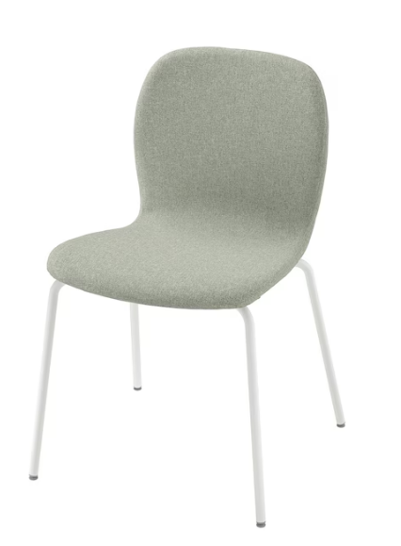 | 5 | 0.00 | 0.00 | 0.00
TV 09 | 1.05,1.06,1.G.01 | kancelářská židle | barva bledě šedá | 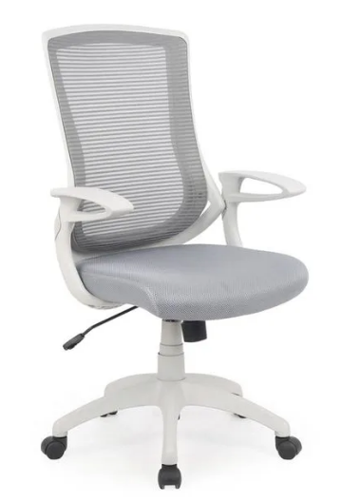 | 4 | 0.00 | 0.00 | 0.00
TV 10a | 2.03 | židle konferenční s područkami, sklopná | černá | 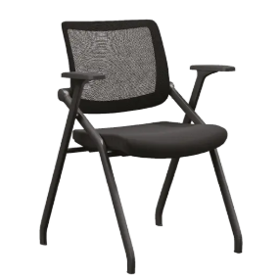 | 60 | 0.00 | 0.00 | 0.00
TV 10b | 2.03 | židle konferenční s područkami, sklopná + stolek sklopný | černá | 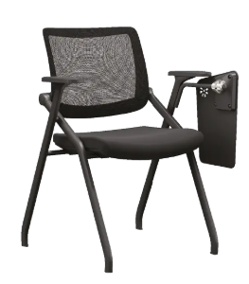 | 40 | 0.00 | 0.00 | 0.00
TV 12 | 2.03 | stůl stohovací | bílá, rozměr 69 x 69 cm |  | 10 | 0.00 | 0.00 | 0.00
 |  | CELKEM bez DPH |  |  |  |  |  | 0.00

